상품제안서
블리프 다용도 메쉬망사 파우치 | 상품코드: S39038

 |  |  |  |  |  |  | 02-713-8555 | www.synergygift.co.kr
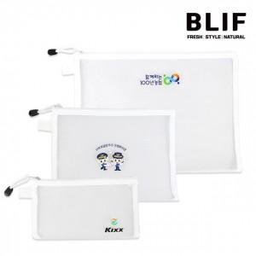

【상세/제작정보】

【인쇄/포장옵션】 | 풀칼라 / OPP(비닐)

【공급단가】 | 수량 | 100~ | 300~ | 500~ | 1,000~ | 3,000~
*VAT별도 | S사이즈 | 710원 | 670원 | 650원 | 620원 | 600원
 | M사이즈 | 870원 | 820원 | 790원 | 760원 | 740원
 | L사이즈 | 1,050원 | 990원 | 950원 | 910원 | 890원

【상품 URL】 | https://www.synergygift.co.kr:443/src/goods_detail.php?gdno=39038

